GBPJPY
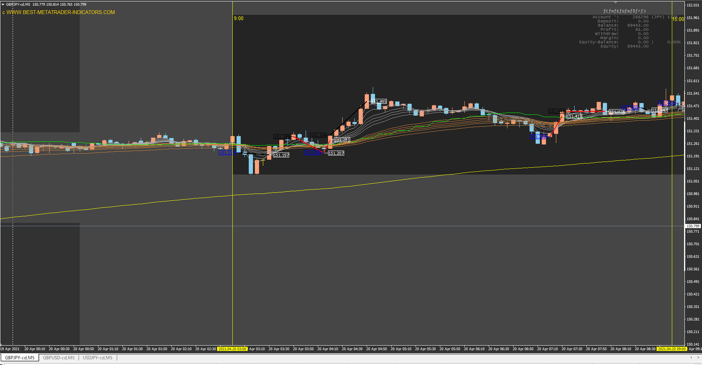

ダマシ
エントリーは遅れている

ダマシだったが、ルール通りのエントリー

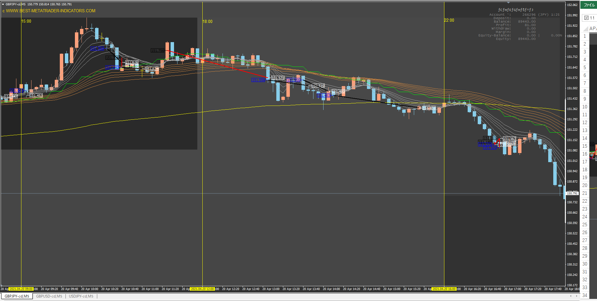

15分MA、200SMAにも頭を押さえつけられた絶好のエントリーポイント

ダマシ
エントリー、エグジットともにルール通り出来た

ごちゃごちゃ動きすぎ
ルール通りホールド出来ていない

往復ビンタ✕２回
アホ

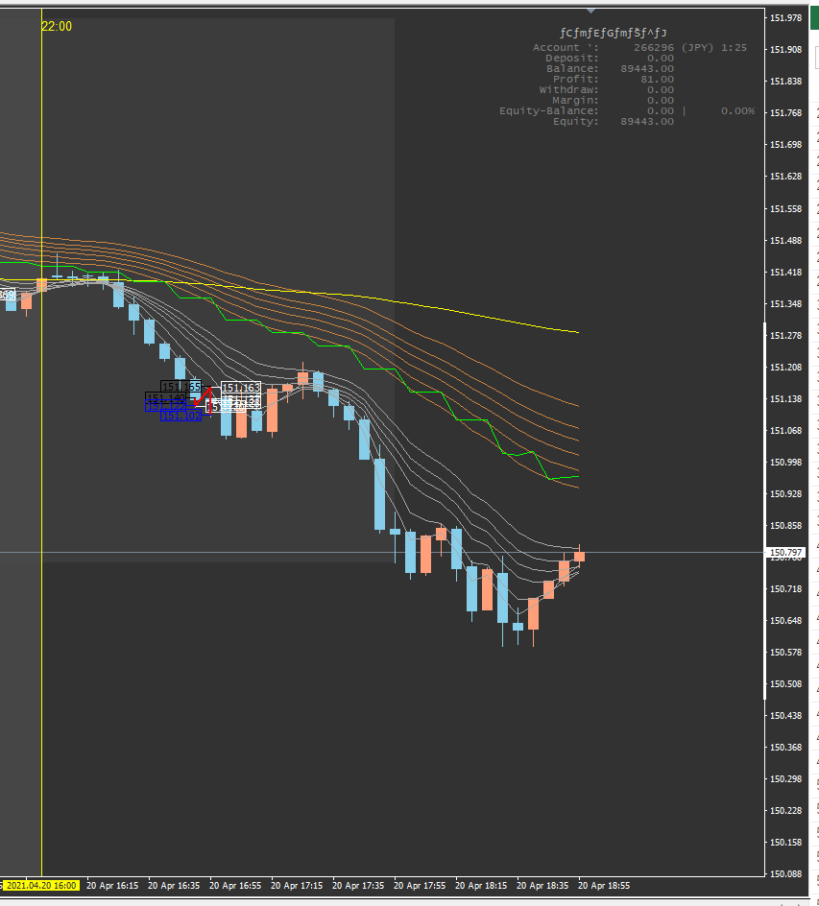

東京時間はボラがない上にレンジなので、ダマシに会いまくり。これで指標が信用できなくなり、ルール無視の利食いをすることに。
トレンドを見て飛び乗り←→チキン利食いを繰り返す。
15:00からボラが出始めるが、18:00まではトレンドが不安定。

ルール通りのエントリーとイグジットをしていれば、今日も爆益だった。
自分の勘は当てにならない。むしろ逆に行く。自分の指標を信じろ。

GBPUSD
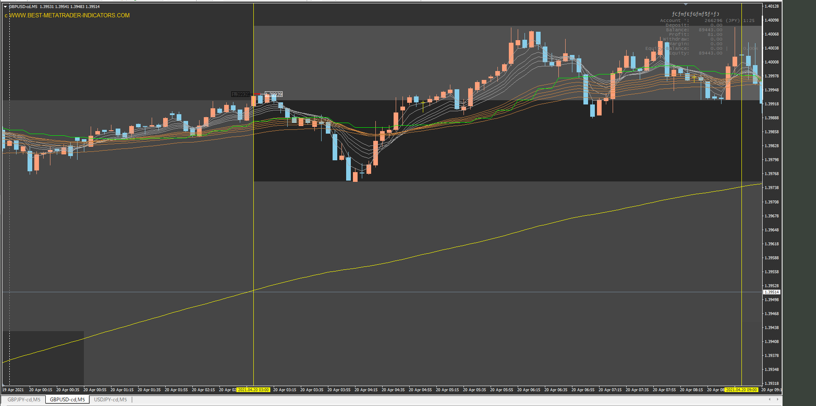

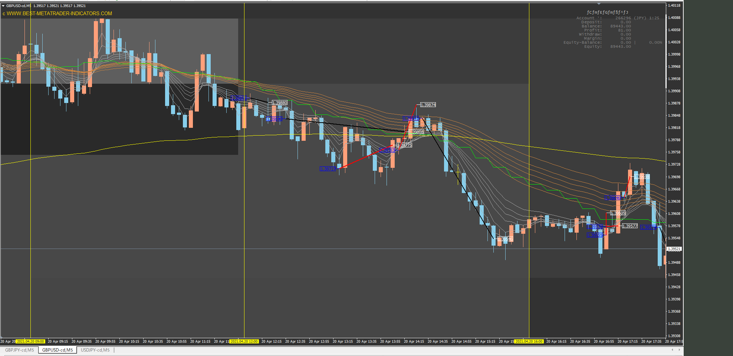

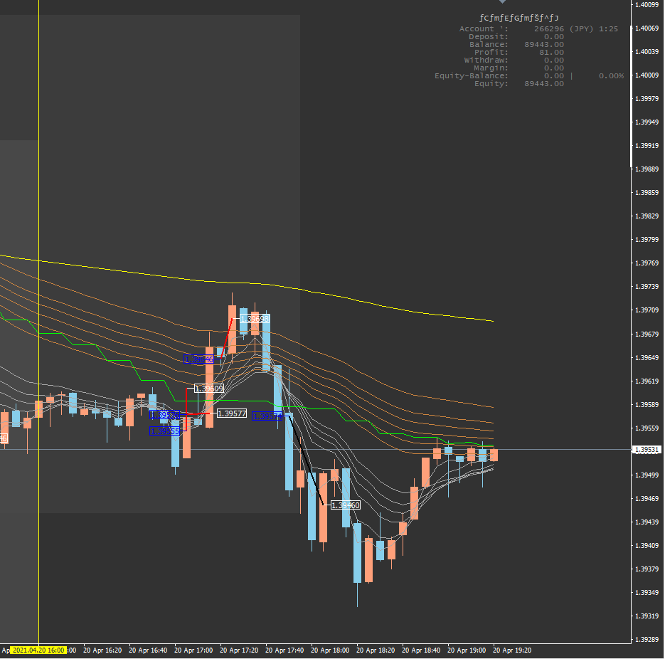

USDJPY
